出納帳書式（入力用）
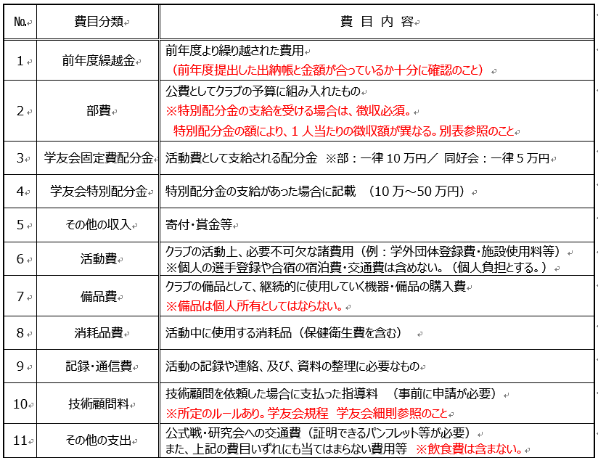
＜費目内容詳細＞
（入力用） |  |  |  |  |  |  |  |  | 金銭出納帳_書式 | （2021.12.08 更新）
●●●年度 ●●●部 金銭出納帳 ※出納帳の記入例です。「後で記入しよう」は絶対に禁物です。 毎度、ためずにきちんと記入しておくことが、 正確で迅速な会計報告への圧倒的な近道です。
 | 年 | 科 目 |  | 摘要 |  |  |  |  | 借
 |  |  |  |  |  |  | 借 方 | 貸 方 | 又 | 差引残高
月 | 日 | 費目名 | № |  |  |  |  |  | 貸
4 | 1 | 前年度繰越金 |  | 前年度繰越金額 | № |  |  |  |  |  | 費目別番号 | 費目分類
 |  |  |  |  | 1 |  |  |  |  |  | 1 | 前年度繰越金
 |  |  |  |  | 2 |  |  |  |  |  | 2 | 部費
 |  |  |  |  | 3 |  |  |  |  |  | 3 | 学友会固定配分金
 |  |  |  |  | 4 |  |  |  |  |  | 4 | 学友会特別配分金
 |  |  |  |  | 5 |  |  |  |  |  | 5 | その他の収入
 |  |  |  |  | 6 |  |  |  |  |  | 6 | 活動費
 |  |  |  |  | 7 |  |  |  |  |  | 7 | 備品費
 |  |  |  |  | 8 |  |  |  |  |  | 8 | 消耗品費
 |  |  |  |  | 9 |  |  |  |  |  | 9 | 記録・通信費
 |  |  |  |  | 10 |  |  |  |  |  | 10 | 技術顧問料
 |  |  |  |  | 11 |  |  |  |  |  | 11 | その他の支出
 |  |  |  |  | 12
 |  |  |  |  | 13
 |  |  |  |  | 14
 |  |  |  |  | 15
 |  |  |  |  | 16
 |  |  |  |  | 17
 |  |  |  |  | 18
 |  |  |  |  | 19
 |  |  |  |  | 20
 |  |  |  |  | 21
 |  |  |  |  | 22
 |  |  |  |  | 23
 |  |  |  |  | 24
 |  |  |  |  | 25
 |  |  |  |  | 26
 |  |  |  |  | 27
 |  |  |  |  | 28
 |  |  |  |  | 29
 |  |  |  |  | 30
 |  |  |  |  | 31
 |  |  |  |  | 32
 |  |  |  | 次年度繰越額
 |  |  |  | 合計

 |  |  |  |  |  | ※署名と捺印 |  | 顧問： |  | ㊞

出納帳記入例
＜費目内容詳細＞
(記入例） |  |  |  |  |  |  |  |  | 会計報告書記入マニュアル① | （2021.12.08 更新）
●●●年度 ●●●部 金銭出納帳 ※出納帳の記入例です。「後で記入しよう」は絶対に禁物です。 毎度、ためずにきちんと記入しておくことが、 正確で迅速な会計報告への圧倒的な近道です。
 | 年 | 科 目 |  | 摘要 |  |  |  |  | 借
 |  |  |  |  |  |  | 借 方 | 貸 方 | 又 | 差引残高
月 | 日 | 費目名 | № |  |  |  |  |  | 貸
4 | 1 | 前年度繰越金 | 1 | 前年度繰越金額 | № |  | 254,898 |  |  | 254,898 | 費目別番号 | 費目分類
4 | 5 | 部費 | 2 | 一人 5,000円 × 25人 |  |  | 125,000 |  |  | 379,898 | 1 | 前年度繰越金
4 | 10 | 記録・通信費 | 9 | コピー代金 | 1 |  |  | 60 |  | 379,838 | 2 | 部費
4 | 10 | 記録・通信費 | 9 | FAX代金 | 2 |  |  | 100 |  | 379,738 | 3 | 学友会固定配分金
4 | 10 | 記録・通信費 | 9 | FAX代金 | 3 |  |  | 100 |  | 379,638 | 4 | 学友会特別配分金
4 | 20 | 備品費 | 7 | ホイッスル代金 | 4 |  |  | 420 |  | 379,218 | 5 | その他の収入
5 | 20 | 活動費 | 6 | 関東女子学生●●●連盟登録費 | 5 |  |  | 60,315 |  | 318,903 | 6 | 活動費
5 | 22 | 活動費 | 6 | 東京都●●●協会登録費 | 6 |  |  | 29,000 |  | 289,903 | 7 | 備品費
5 | 30 | 備品費 | 7 | ホイッスル代金 | 7 |  |  | 1,500 |  | 288,403 | 8 | 消耗品費
6 | 2 | 活動費 | 6 | 関東女子学生●●●連盟ﾁｹｯﾄ代金 | 8 |  |  | 3,105 |  | 285,298 | 9 | 記録・通信費
6 | 30 | 学友会配分金 | 3 | ●●●年度学友会固定費 | 9 |  | 100,000 |  |  | 385,298 | 10 | 技術顧問料
6 | 30 | 学友会配分金 | 4 | ●●●年度学友会特別配分金 | 10 |  | 300,000 |  |  | 685,298 | 11 | その他の支出
7 | 1 | 活動費 | 6 | 東京都●●●協会登録費振込代金 | 11 |  |  | 70 |  | 685,228
7 | 3 | 記録・通信費 | 9 | 通信費 | 12 |  |  | 640 |  | 684,588
7 | 4 | 活動費 | 6 | 関東女子学生●●●連盟大会参加費 | 13 |  |  | 20,095 |  | 664,493
7 | 15 | 記録・通信費 | 9 | FAX・コピー代金 | 14 |  |  | 220 |  | 664,273
7 | 15 | 記録・通信費 | 9 | FAX・コピー代金 | 15 |  |  | 180 |  | 664,093
7 | 25 | 備品費 | 7 | ｽﾄｯﾌﾟｳｫｯﾁ代金 | 16 |  |  | 913 |  | 663,180
7 | 28 | 活動費 | 6 | 東京都●●●協会大会参加費 | 17 |  |  | 19,000 |  | 644,180
8 | 25 | 記録・通信費 | 9 | 通信費 | 18 |  |  | 300 |  | 643,880
8 | 25 | 記録・通信費 | 9 | 通信費 | 19 |  |  | 500 |  | 643,380
9 | 2 | その他支出 | 11 | 交流費 | 20 |  |  | 592 |  | 642,788
9 | 15 | 備品費 | 7 | ﾕﾆﾌｫｰﾑ代金 | 21 |  |  | 40,800 |  | 601,988
9 | 18 | 消耗品費 | 8 | ﾃｰﾋﾟﾝｸﾞ代金 | 22 |  |  | 10,565 |  | 591,423
10 | 20 | 記録・通信費 | 9 | 通信費 | 23 |  |  | 640 |  | 590,783
10 | 20 | 記録・通信費 | 9 | 通信費 | 24 |  |  | 480 |  | 590,303
11 | 15 | 記録・通信費 | 9 | ●●●年度分卒業記念（写真･ｱﾙﾊﾞﾑ等） | 25 |  |  | 5,700 |  | 584,603
11 | 15 | 活動費 | 6 | 関東女子学生●●●連盟大会参加費 | 26 |  |  | 32,315 |  | 552,288
11 | 15 | 活動費 | 6 | 全国私立短期大学体育大会参加費 | 27 |  |  | 15,000 |  | 537,288
11 | 15 | 活動費 | 6 | 東京都短期大学体育大会参加費 | 28 |  |  | 10,105 |  | 527,183
12 | 1 | 記録・通信費 | 9 | 通信費 | 29 |  |  | 350 |  | 526,833
12 | 1 | 記録・通信費 | 9 | 文具 | 30 |  |  | 1,500 |  | 525,333
12 | 20 | 備品費 | 7 | 空気入れ針代金 | 31 |  |  | 120 |  | 525,213
 |  |  |  | 次年度繰越額 |  |  |  | 525,213
 |  |  |  | 合計 |  |  | 779,898 | 779,898
顧問押印
 |  |  |  |  |  | ※署名と捺印 |  | 顧問： |  | ㊞
印刷し、最後の行に
顧問の確認印を
もらってください。

記入例 費目別計算書説明
記入例： 費目別計算書説明 |  |  |  |  |  |  |  |  | 会計報告書記入マニュアル② | （2021.12.08更新）

○○○年度 嘉悦大学○○部 費目別支出計算書 |  |  |  |  |  | ※左の費目別の支出計算書を費目ごとにまとめたものを会計報告書に記入してください。
 |  |  |  |  |  | ○○○年度 嘉悦大学 ○○部 費目別支出
分類 | 使 途 | 支出
6 | 関東学生●●●連盟登録費 | 60,315 | 費目別番号 | 費目分類 |  | 費目番号 | 費 目 | 収入 | 支出 | 残金
6 | 東京都●●●協会登録費 | 29,000 | 1 | 前年度繰越金 |  | 1 | 前年度繰越金 | 254,898 |  | 254,898
6 | 関東学生●●●連盟ﾁｹｯﾄ代金 | 3,105 | 2 | 部費 |  | 2 | 部費（公費として） | 125,000 |  | 379,898
6 | 東京都●●●協会登録費振込代金 | 70 | 3 | 学友会固定配分金 |  | 3 | 学友会固定配分金 | 100,000 |  | 479,898
6 | 関東女子学生●●●連盟大会参加費 | 20,095 | 4 | 学友会特別配分金 |  | 4 | 学友会特別配分金 | 300,000 |  | 779,898
6 | 東京都●●●協会大会参加費 | 19,000 | 5 | その他の収入 |  | 5 | その他の収入 | 0 |  | 779,898
6 | 関東女子学生●●●連盟大会参加費 | 32,315 | 6 | 活動費 | ➡ | 6 | 活動費 |  | 189,005 | 590,893
6 | 全国私立短期大学体育大会参加費 | 15,000 | 7 | 備品費 | ➡ | 7 | 備品費 |  | 43,753 | 547,140
6 | 東京都短期大学体育大会参加費 | 10,105 | 8 | 消耗品費 | ➡ | 8 | 消耗品費 |  | 10,565 | 536,575
 | 小計 | 189,005 | 9 | 記録・通信費 | ➡ | 9 | 記録・通信費 |  | 10,770 | 525,805
 |  |  | 10 | 技術顧問料 | ➡ | 10 | 技術顧問料 |  | 0 | 525,805
分類 | 使 途 | 支出 | 11 | その他の支出 | ➡ | 11 | その他の支出 |  | 592 | 525,213 | ←次年度繰越額
7 | ホイッスル代金 | 420 |  |  |  |  | 合計 | 779,898 | 254,685
7 | ホイッスル代金 | 1,500
7 | ｽﾄｯﾌﾟｳｫｯﾁ代金 | 913 |  |  |  |  | ※上記の赤枠内の部分が会計報告書の一覧と対応しています。
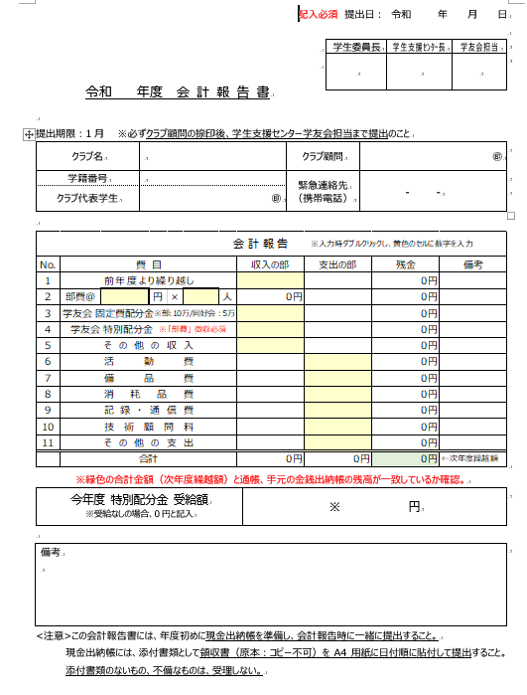
7 | ﾕﾆﾌｫｰﾑ代金 | 40,800
7 | 空気入れ針代金 | 120
 | 小計 | 43,753

分類 | 使 途 | 支出
8 | ﾃｰﾋﾟﾝｸﾞ代金 | 10,565
 | 小計 | 10,565

分類 | 使 途 | 支出
9 | コピー代金 | 60
9 | FAX代金 | 100
9 | FAX代金 | 100
9 | 通信費 | 640
9 | FAX・コピー代金 | 220
9 | FAX・コピー代金 | 180
9 | 通信費 | 300
9 | 通信費 | 500
9 | 通信費 | 640
9 | 通信費 | 480
9 | 平成１１年度分卒業記念（写真･ｱﾙﾊﾞﾑ等） | 5,700
9 | 通信費 | 350
9 | 文具 | 1,500
 | 小計 | 10,770

分類 | 使 途 | 支出
10 | 交流費 | 592
 | 小計 | 592

 | 合計 | 254,685

領収証の貼り方
＜領収書の貼り方＞
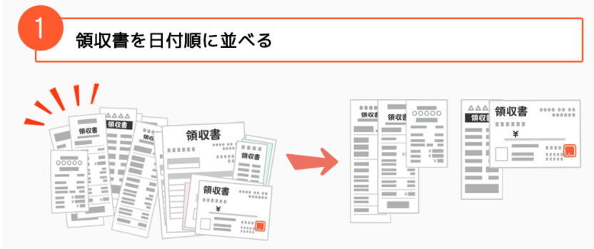

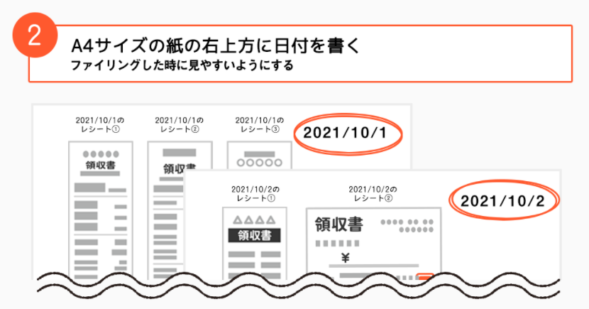
日付がまたぐ場合は
2021/10/1～10/10 などと記載
➀
➁
➂
➃
➄


領収書には日付順にしたあと番号をふる。
現金出納帳の番号にこの番号を記入する。

➄

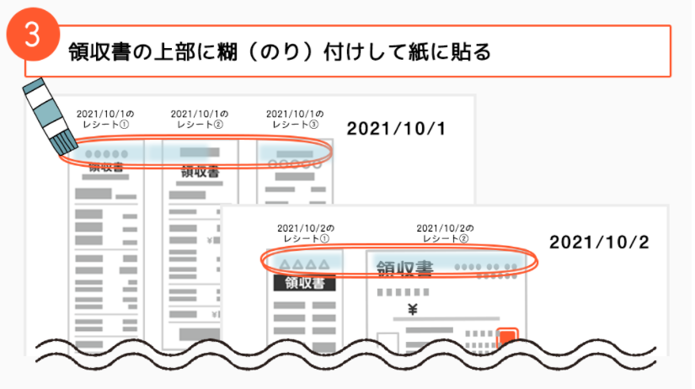
領収書 ウラ上部

領収書 ウラ上部

